01_図解
API・JVM・監視の動作イメージ
ECS Fargate / JBoss EAP 8.1 / Red Hat build of OpenJDK 21 | 公式情報確認 2026-10-02 | 数値例は架空
3枚の図を上から読む。実環境の構成や実測結果ではなく、理解のための概念図。用語の正確な意味は各章で説明する。
← 目次

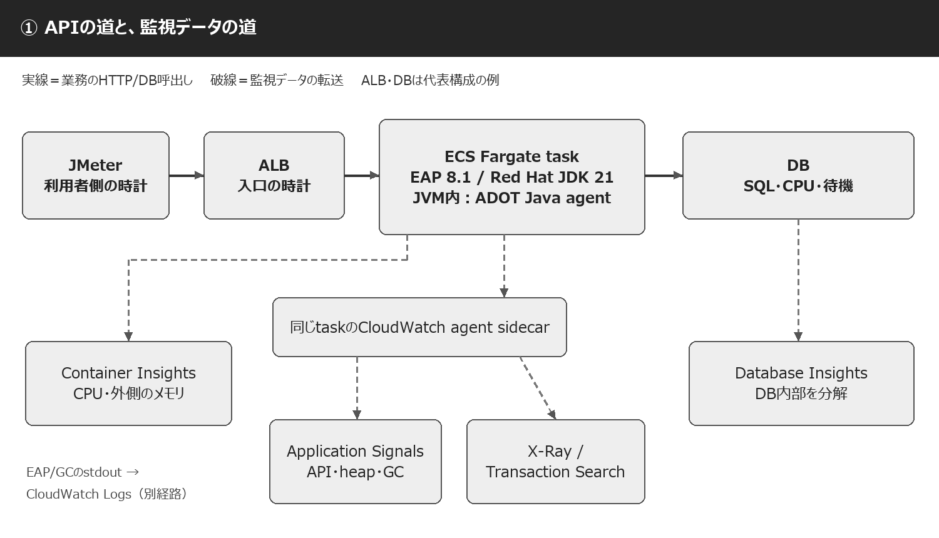

実線のHTTP経路と監視データの転送は別。図のALB・DBは代表例であり、採用済みという意味ではない。 | S02 S03 S05 S19 S36

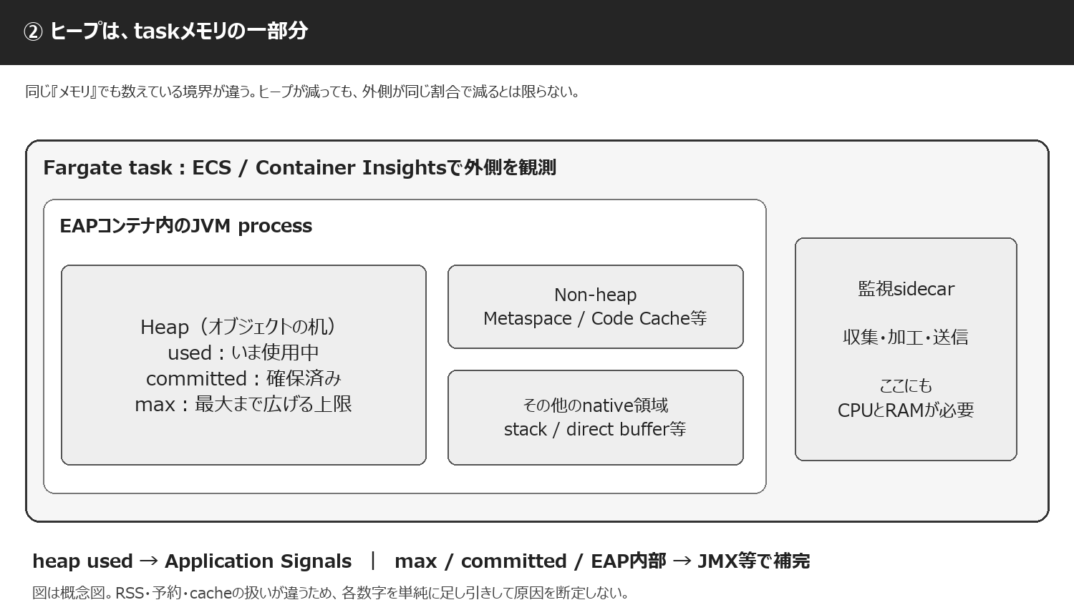

task、container、JVM、heapは異なる境界。committed、RSS、予約量、cacheの扱いが違うので、単純な引き算だけでnative memoryを確定しない。 | S05 S53 S54 S57

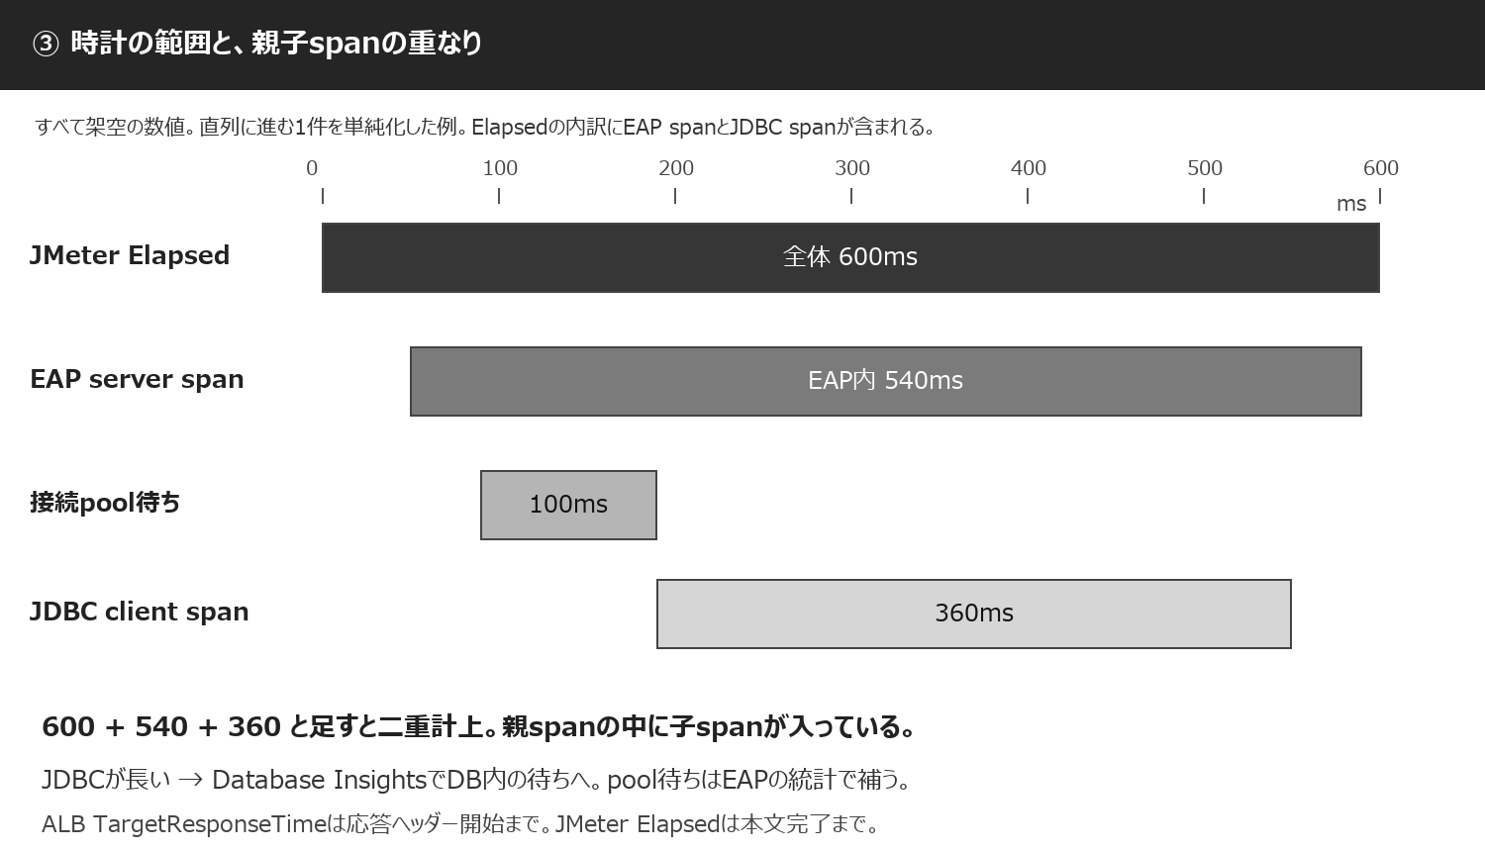

架空例：client接続等30ms＋入口/配送20ms＋EAP540ms＋本文受信10ms＝Elapsed600ms。EAP540msの内訳は自処理80ms＋pool待ち100ms＋JDBC360ms。実際には区間の重なりや並行処理を考慮する。 | S10 S11 S36 S59

18_例と計算
架空の数値でグラフと計算を学ぶ
ECS Fargate / JBoss EAP 8.1 / Red Hat build of OpenJDK 21 | 公式情報確認 2026-10-02 | 数値例は架空
このシートの全数値は説明用の架空値。実環境の測定結果・推奨閾値ではない。入力欄の数値を変えると計算結果とグラフが変わる。
← 目次
入力欄＝グレー＋太枠 計算結果＝白 ／ 比率は同一JVM・同一時刻で計算
Heap Used（MiB） | 1024.0 | Heap Max（MiB） | 2048.0 | heap used / max | 50.0% | 架空の入力例
Heap Used（MiB） | 1024.0 | Committed（MiB） | 1536.0 | used / committed | 66.7% | 架空の入力例
GC累積の増分（ms） | 3000.0 | 期間（秒） | 60.0 | GC時間率（STWとは別） | 5.0% | 架空の入力例
成功件数 | 6000.0 | 期間（秒） | 60.0 | 成功RPS | 100.0 | 架空の入力例
失敗件数 | 100.0 | 試行件数 | 6100.0 | 失敗率 | 1.6% | 架空の入力例
最大task数 | 10.0 | 1taskのpool上限 | 20.0 | EAPの最大接続予算 | 200.0 | 架空の入力例
到着率（件/秒） | 100.0 | 平均時間（秒） | 0.2 | 平均同時処理（定常） | 20.0 | 架空の入力例

接続予算の例：EAP 200接続 ＋ 他用途30接続 ＝ 230接続。DBの許容枠と比較。Littleの法則は平均値・定常状態の見積りで、p95からは計算しない。

heapの波：架空例
A. heapの鋸歯状と、回収後の底上がり（すべて架空値）
時刻（分） | 安定（MiB） | 底上がり（MiB）
0.0 | 650.0 | 650.0
1.0 | 850.0 | 920.0
2.0 | 1100.0 | 1200.0
3.0 | 700.0 | 780.0
4.0 | 650.0 | 780.0
5.0 | 850.0 | 1050.0
6.0 | 1100.0 | 1330.0
7.0 | 700.0 | 910.0
8.0 | 650.0 | 910.0
9.0 | 850.0 | 1180.0
10.0 | 1100.0 | 1460.0
11.0 | 700.0 | 1040.0
12.0 | 650.0 | 1040.0
13.0 | 850.0 | 1310.0
14.0 | 1100.0 | 1590.0
15.0 | 700.0 | 1170.0

ヒープ例：正常な波と、GC後に残る量が徐々に増える波を比較。後者だけで漏れは確定せず、cacheや滞留も調査する。

負荷とp95：架空例
B. 負荷を増やしたときの遅延（すべて架空値）
予定RPS | 成功RPS | p95（ms）
50.0 | 50.0 | 110.0
100.0 | 100.0 | 125.0
150.0 | 150.0 | 145.0
200.0 | 200.0 | 190.0
250.0 | 248.0 | 330.0
300.0 | 275.0 | 800.0
350.0 | 277.0 | 1500.0

負荷例：RPSを増やすとp95が急に悪化し、最終段階では成功RPSも伸びなくなる。限界の手前で必要なSLOを守れる容量を探す。

